CKD
Fuerza vs desplazamiento
Esfuerzo vs Desplazamiento
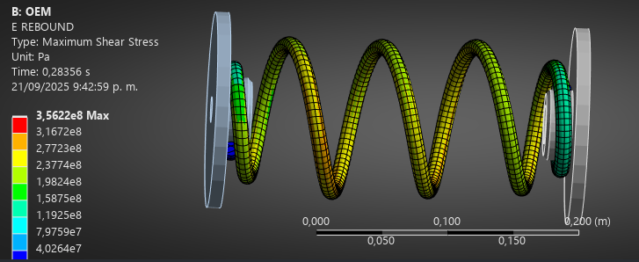
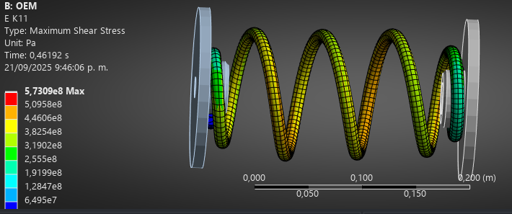
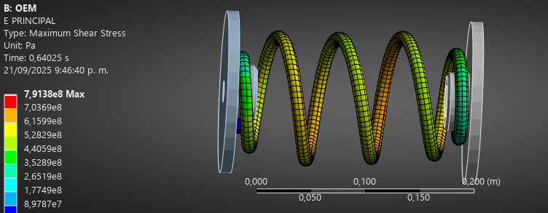
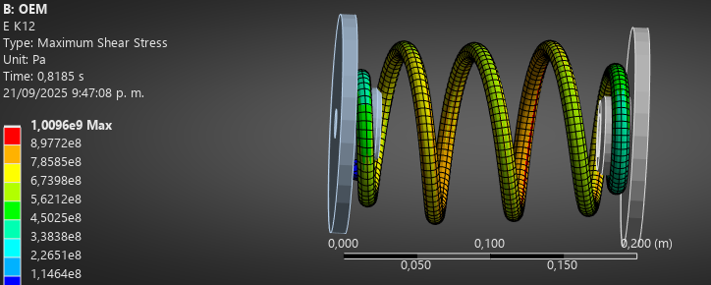
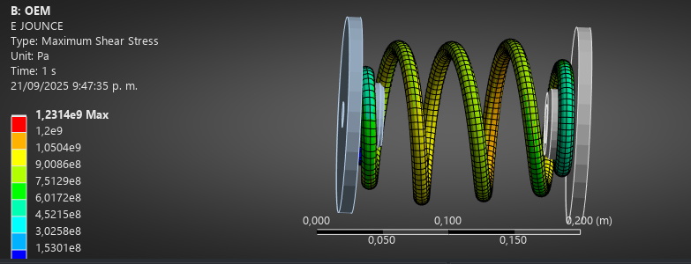
DAIHATSU TERIOS 2006-2018 TRAS
Tiempo | Desplazamiento [m] | Fuerza x [N] | Fuerza y [N] | Fuerza z [N] | Fuerza resultante [N] | Esfuerzo minimo [Pa] | Esfuerzo máximo [Pa]
2.25E-02 | 3.16E-03 | 93.048 | 5.2294 | -3.4697 | 93.259 | 1.1858 | 2.79E+07
4.85E-02 | 6.89E-03 | 207.15 | 12.34 | -8.6449 | 207.7 | 44.232 | 6.22E+07
6.48E-02 | 9.22E-03 | 291.68 | 18.169 | -2.7746 | 292.26 | 18.121 | 8.47E+07
9.55E-02 | 1.36E-02 | 456.66 | 30.539 | 13.562 | 457.88 | 4.6698 | 1.28E+08
1.14E-01 | 1.62E-02 | 560.76 | 35.125 | 18.505 | 562.16 | 45001 | 1.51E+08
1.42E-01 | 2.01E-02 | 722.25 | 37.842 | 20.961 | 723.55 | 1.61E+05 | 1.85E+08
1.83E-01 | 2.59E-02 | 965.58 | 39.376 | 24.915 | 966.7 | 3.30E+05 | 2.35E+08
2.45E-01 | 3.46E-02 | 1329.4 | 41.623 | 30.731 | 1330.4 | 6.05E+05 | 3.10E+08
3.38E-01 | 4.77E-02 | 1872.3 | 44.857 | 39.061 | 1873.2 | 1.00E+06 | 4.23E+08
4.32E-01 | 6.07E-02 | 2412.1 | 47.632 | 46.573 | 2413 | 1.33E+06 | 5.36E+08
5.32E-01 | 7.48E-02 | 2987.3 | 50.634 | 54.645 | 2988.3 | 1.66E+06 | 6.58E+08
6.32E-01 | 8.88E-02 | 3558.5 | 53.185 | 63.852 | 3559.5 | 2.05E+06 | 7.81E+08
0.73155 | 0.1028 | 4126 | 55.581 | 73.484 | 4127.1 | 2.44E+06 | 9.03E+08
0.83155 | 0.11683 | 4690.3 | 58.312 | 83.755 | 4691.4 | 2.82E+06 | 1.03E+09
0.93155 | 0.13085 | 5251.4 | 61.213 | 95.251 | 5252.6 | 3.20E+06 | 1.15E+09
1 | 0.14045 | 5634.1 | 63.394 | 103.1 | 5635.4 | 3.44E+06 | 1.23E+09

IMAL
Fuerza vs desplazamiento
Esfuerzo vs Desplazamiento
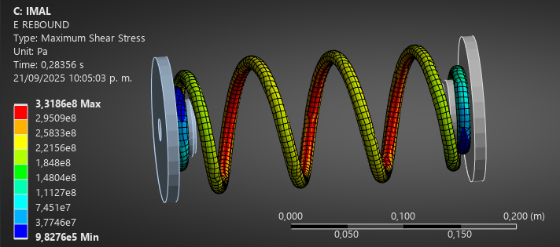
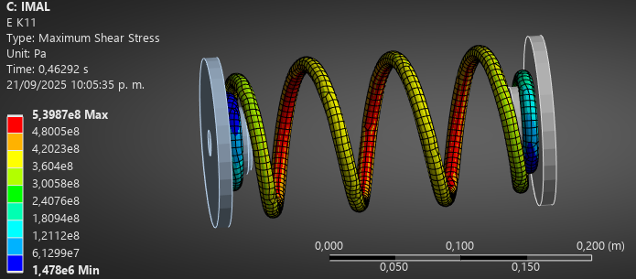
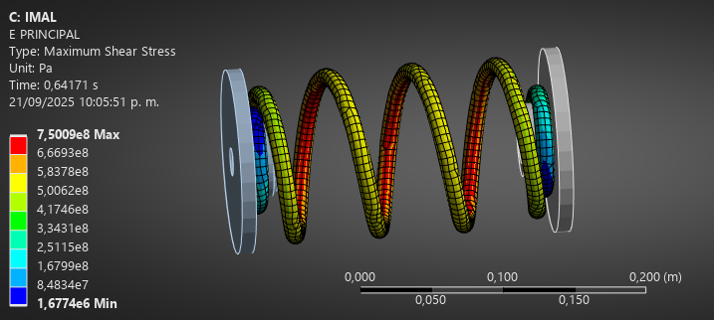
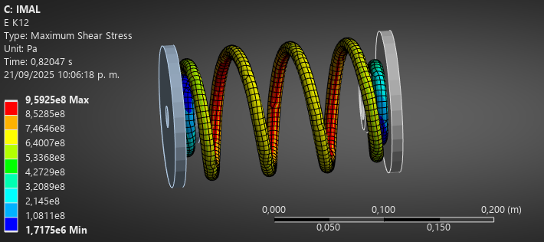
DAIHATSU TERIOS 2006-2018 TRAS
Tiempo | Desplazamiento [m] | Fuerza x [N] | Fuerza y [N] | Fuerza z [N] | Fuerza resultante [N] | Esfuerzo minimo [Pa] | Esfuerzo máximo [Pa]
2.10E-02 | 2.94E-03 | 95.009 | -0.43258 | -16.213 | 96.383 | 52563 | 2.46E+07
4.53E-02 | 6.38E-03 | 231.25 | -0.48431 | -20.091 | 232.13 | 1.38E+05 | 5.45E+07
8.18E-02 | 1.15E-02 | 446.64 | 1.2676 | -16.733 | 446.95 | 2.79E+05 | 9.67E+07
1.15E-01 | 1.62E-02 | 641.43 | 2.5117 | -12.53 | 641.56 | 4.10E+05 | 1.35E+08
1.64E-01 | 2.31E-02 | 933.59 | 3.593 | -5.5812 | 933.62 | 5.88E+05 | 1.92E+08
2.38E-01 | 3.34E-02 | 1370.3 | 5.7342 | 5.3109 | 1370.3 | 8.37E+05 | 2.79E+08
3.38E-01 | 4.74E-02 | 1957.8 | 9.1908 | 20.921 | 1958 | 1.16E+06 | 3.95E+08
4.38E-01 | 6.14E-02 | 2541.3 | 13.371 | 37.334 | 2541.6 | 1.44E+06 | 5.11E+08
5.38E-01 | 7.54E-02 | 3121 | 18.572 | 54.613 | 3121.5 | 1.59E+06 | 6.28E+08
6.38E-01 | 8.94E-02 | 3696.8 | 24.154 | 73.286 | 3697.6 | 1.68E+06 | 7.46E+08
7.38E-01 | 0.10334 | 4269.3 | 30.618 | 93.246 | 4270.4 | 1.69E+06 | 8.63E+08
8.38E-01 | 0.11732 | 4838.6 | 36.354 | 115.01 | 4840.1 | 1.72E+06 | 9.80E+08
0.93781 | 0.13131 | 5405.1 | 42.653 | 138.57 | 5407.1 | 1.79E+06 | 1.10E+09
1 | 0.14001 | 5756.1 | 47.606 | 154.55 | 5758.4 | 1.83E+06 | 1.17E+09

